安全隐患整改单
隐患图片 | 隐患描述 | 整改图片
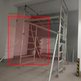 | 1.未固定的脚手架
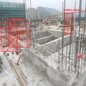 | 1.未固定的钢筋 2.散落的建筑材料 3.未佩戴安全帽的工人
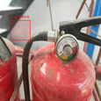 | 1.压力表读数异常
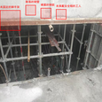 | 1.未固定的脚手架 2.散落的钢管 3.裸露的钢筋 4.未佩戴安全帽的工人
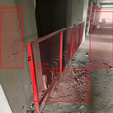 | 1.未固定的防护栏杆 2.地面不平整 3.光线不足

